事務
CSVを選択して
受注数を出力！
クリックしてください
月単位の受注CSVを選択してください。 |  |  | 0
 |  |  |  | コード表 |  |  |  |  | 集計
 |  |  |  | 種別 | 商品ｺｰﾄﾞ | 数 | 受注カウント |  | 種別 | 数量(数*受注)
 |  |  |  | ベイクドチーズ5号セット | tenku-baked5-3 | 3 | 10 |  | ベイクドチーズ5号セット | 32
その他未分類が数量1以上ある場合、
必ず事務用コード、その他の分類を任意の種別に設定してください。
割り振られた種別は合算され数量計算されます
 |  |  |  | ベイクドチーズ5号セット | tenku-baked5-2 | 2 | 1 |  | ベイクドチーズ5号 | 1
 |  |  |  | ベイクドチーズ5号 | tenku-baked5 | 1 | 1 |  | その他 | 1
 |  |  |  | その他 | tenku-baked123 | 1 | 1

 |  |  |  | このコード表はHOMEシートでも参照されています。
例: 受注数量data2019060718441183157300.csv
マスター | （※新商品が出た場合は随時マスターに追加すること） |  |  | 種別合算 |  |  | クッキー内訳 |  | クッキー内訳 |  |  | それ以外の内訳
種別 | 商品ｺｰﾄﾞ | 入数 | 受注数 | 種別 | 数量（数X受注） |  | ショークッキー（枚) |  | セット内訳 | 商品ｺｰﾄﾞ | 数量 | 種別（コード単位） | 商品ｺｰﾄﾞ | 入数 | 受注数
スフレ | mar-01 | 12 |  | スフレ 珈琲3種 セット | 1 |  | 丸 | 0 |  |  |  | スフレ 珈琲3種 セット | souffle-cafe-set | 1 | 1
スフレ | drm-003 | 1 |  | 珈琲 ゼリー 和（なごみ） | 10 |  | 四角 | 0 |  |  |  | 珈琲 ゼリー 和（なごみ） | tenku-jelly-nagomi | 1 | 10
スフレ | xmas-souffle-chiboust | 1 |  | 天空のプリン 珈琲2種セット | 7 |  | ハート | 0 |  |  |  | 天空のプリン 珈琲2種セット | tenku-pudding-cafeset | 1 | 5
スフレ | noel-008 | 1 |  | 天空のプリン 珈琲3種セット | 49 |  |  |  |  |  |  | 天空のプリン 珈琲2種セット | tenku-pudding-cafeset2 | 2 | 1
スフレ | drm-008 | 1 |  | 福袋fukubukuro-01 | 2 |  |  |  |  |  |  | 天空のプリン 珈琲3種セット | tenku-cafeset | 1 | 39
スフレ | 43525 | 12 |  |  |  |  |  |  |  |  |  | 天空のプリン 珈琲3種セット | tenku-cafeset2 | 2 | 3
スフレ | 43526 | 24 |  |  |  |  |  |  |  |  |  | 天空のプリン 珈琲3種セット | tenku-cafeset-event | 1 | 3
スフレ | ag-01 | 12 |  |  |  |  |  |  |  |  |  | 天空のプリン 珈琲3種セット | tenku-cafeset-event3 | 1 | 1
スフレ | ag-02 | 24 |  |  |  |  |  |  |  |  |  | 福袋fukubukuro-01 | fukubukuro-01 | 1 | 2
スフレ | agusu_tenku12 | 12
スフレ | DRM-008 | 1
スフレ | mah-01 | 12
スフレ | maruhan-tenku | 1
スフレ | mas-04 | 1
スフレ | RR-TCJ4-ZH92 | 1
スフレ | san-01 | 8
スフレ | san-02 | 12
スフレ | san-03 | 18
スフレ | souffle-chiboust | 1
スフレ | souffle-chiboust2 | 2
スフレ | souffle-chiboust3 | 3
スフレ | souffle-chiboust4 | 4
スフレ | ten-001 | 1
スフレ | ten-002 | 2
スフレ | ten-003 | 3
スフレ | ten-004 | 4
スフレ | souffle-chiboust-a1 | 1
スフレ | souffle-chiboust-a4 | 4
スフレ | souffle-chiboust-b1 | 1
スフレ | souffle-chiboust-a2 | 2
スフレ | souffle-chiboust-b2 | 2
スフレ | souffle-chiboust-c1 | 1
スフレ | souffle-chiboust-c2 | 2
スフレ | souffle-chiboust-d1 | 1
スフレ | souffle-chiboust-d2 | 2
スフレ-event（バレンタイン） | souffle-chiboust-event | 1
スフレ-event（ホワイトデー） | souffle-chiboust-event2 | 1
スフレ ショコラ セット（バレンタイン） | plain-chocolat-event | 1
スフレ ショコラ セット（ホワイトデー） | plain-chocolat-event2 | 1
スフレ バースディsouffle-birthday | souffle-birthday | 1
スフレ バースディsouffle-birthday | souffle-birthday-1 | 1
スフレ バースディsouffle-birthday | souffle-birthday-2 | 1
スフレ バースディsouffle-birthday | souffle-birthday-3 | 1
スフレ バースディsouffle-birthday | souffle-birthday-4 | 1
スフレ バースディsouffle-birthday | souffle-birthday-5 | 1
スフレ バースディsouffle-birthday | souffle-birthday-6 | 1
スフレ バースディsouffle-birthday | souffle-birthday-7 | 1
スフレ バースディsouffle-birthday | souffle-birthday-8 | 1
スフレ バースディsouffle-birthday | souffle-birthday-9 | 1
スフレ バースディsouffle-birthday | souffle-birthday-10 | 1
スフレ バースディsouffle-birthday | souffle-birthday-11 | 1
スフレ バースディsouffle-birthday | souffle-birthday-12 | 1
スフレ バースディsouffle-birthday | souffle-birthday-13 | 1
スフレ バースディsouffle-birthday | souffle-birthday-14 | 1
スフレ バースディsouffle-birthday | souffle-birthday-15 | 1
スフレ バースディsouffle-birthday | souffle-birthday-16 | 1
スフレ バースディsouffle-birthday | souffle-birthday-17 | 1
スフレ バースディsouffle-birthday | souffle-birthday-18 | 1
スフレ バースディsouffle-birthday | souffle-birthday-19 | 1
クッキーsouffle-birthday-original | souffle-birthday-original | 1
利休 | DRM-009 | 1
利休 | souffle-chiboust.rikyu | 1
利休 | souffle-chiboust.rikyu2 | 2
利休 | souffle-chiboust.rikyu3 | 3
利休 | souffle-chiboust.rikyu4 | 4
利休 | souffle-rikyu | 1
利休 | souffle-rikyu-2 | 2
利休 | souffle-rikyu-3 | 3
利休 | souffle-rikyu-4 | 4
利休 | ten-0030 | 1
利休 | ten-0031 | 2
利休 | ten-0032 | 3
利休 | drm-009 | 1
利休 | souffle-rikyu-a1 | 1
利休 | souffle-rikyu-a2 | 2
利休 | souffle-rikyu-b1 | 1
利休 | souffle-rikyu-b2 | 2
利休 | souffle-rikyu-c1 | 1
利休 | souffle-rikyu-c2 | 2
利休 | souffle-rikyu-d1 | 1
利休 | souffle-rikyu-d2 | 2
利休-event（バレンタイン） | souffle-rikyu-event | 1
利休-event（ホワイトデー） | souffle-rikyu-event2 | 1
利休 バースディ rikyu-birthday | rikyu-birthday | 1
利休 バースディ rikyu-birthday | rikyu-birthday-1 | 1
利休 バースディ rikyu-birthday | rikyu-birthday-2 | 1
利休 バースディ rikyu-birthday | rikyu-birthday-3 | 1
利休 バースディ rikyu-birthday | rikyu-birthday-4 | 1
利休 バースディ rikyu-birthday | rikyu-birthday-5 | 1
利休 バースディ rikyu-birthday | rikyu-birthday-6 | 1
利休 バースディ rikyu-birthday | rikyu-birthday-7 | 1
利休 バースディ rikyu-birthday | rikyu-birthday-8 | 1
利休 バースディ rikyu-birthday | rikyu-birthday-9 | 1
利休 バースディ rikyu-birthday | rikyu-birthday-10 | 1
利休 バースディ rikyu-birthday | rikyu-birthday-11 | 1
利休 バースディ rikyu-birthday | rikyu-birthday-12 | 1
利休 バースディ rikyu-birthday | rikyu-birthday-13 | 1
利休 バースディ rikyu-birthday | rikyu-birthday-14 | 1
利休 バースディ rikyu-birthday | rikyu-birthday-15 | 1
利休 バースディ rikyu-birthday | rikyu-birthday-16 | 1
利休 バースディ rikyu-birthday | rikyu-birthday-17 | 1
利休 バースディ rikyu-birthday | rikyu-birthday-18 | 1
利休 バースディ rikyu-birthday | rikyu-birthday-19 | 1
クッキーrikyu-birthday-original | rikyu-birthday-original | 1
利休 ショコラセット | rikyu-chocolat | 1
ショコラ | noel-004 | 1
ショコラ | mas-03 | 1
スフレ ショコラ セット | plain-chocolat | 1
ショコラ | souffle-chocolat | 1
ショコラ | souffle-chocola | 1
ショコラ | souffle-chocola2 | 2
ショコラ | souffle-chocolat-a1 | 1
ショコラ | souffle-chocolat-a2 | 2
ショコラ | souffle-chocolat-b1 | 1
ショコラ | souffle-chocolat-b2 | 2
ショコラ | souffle-chocolat-c1 | 1
ショコラ | souffle-chocolat-c2 | 2
ショコラ | souffle-chocolat-d1 | 1
ショコラ | souffle-chocolat-d2 | 2
ショコラ | souffle-chocolat2 | 2
ショコラ | souffle-chocolat3 | 3
ショコラ | souffle-chocolat4 | 4
ショコラ | drm-093 | 1
ショコラ-event（バレンタイン） | souffle-chocolat-event | 1
ショコラ-event（ホワイトデー） | souffle-chocolat-event2 | 1
ショコラ バースディchocolat-birthday | chocolat-birthday | 1
ショコラ バースディchocolat-birthday | chocolat-birthday-1 | 1
ショコラ バースディchocolat-birthday | chocolat-birthday-2 | 1
ショコラ バースディchocolat-birthday | chocolat-birthday-3 | 1
ショコラ バースディchocolat-birthday | chocolat-birthday-4 | 1
ショコラ バースディchocolat-birthday | chocolat-birthday-5 | 1
ショコラ バースディchocolat-birthday | chocolat-birthday-6 | 1
ショコラ バースディchocolat-birthday | chocolat-birthday-7 | 1
ショコラ バースディchocolat-birthday | chocolat-birthday-8 | 1
ショコラ バースディchocolat-birthday | chocolat-birthday-9 | 1
ショコラ バースディchocolat-birthday | chocolat-birthday-10 | 1
ショコラ バースディchocolat-birthday | chocolat-birthday-11 | 1
ショコラ バースディchocolat-birthday | chocolat-birthday-12 | 1
ショコラ バースディchocolat-birthday | chocolat-birthday-13 | 1
ショコラ バースディchocolat-birthday | chocolat-birthday-14 | 1
ショコラ バースディchocolat-birthday | chocolat-birthday-15 | 1
ショコラ バースディchocolat-birthday | chocolat-birthday-16 | 1
ショコラ バースディchocolat-birthday | chocolat-birthday-17 | 1
ショコラ バースディchocolat-birthday | chocolat-birthday-18 | 1
ショコラ バースディchocolat-birthday | chocolat-birthday-19 | 1
クッキーchocolat-birthday-original | chocolat-birthday-original | 1
ストロベリー | souffle-strawberry | 1
ストロベリー | souffle-strawberry2 | 2
ストロベリー | souffle-strawberry-a1 | 1
ストロベリー | souffle-strawberry-a2 | 2
ストロベリー | souffle-strawberry-b1 | 1
ストロベリー | souffle-strawberry-b2 | 2
ストロベリー | souffle-strawberry-c1 | 1
ストロベリー | souffle-strawberry-c2 | 2
ストロベリー | souffle-strawberry-d1 | 1
ストロベリー | souffle-strawberry-d2 | 2
ストロベリー-event（バレンタイン） | souffle-strawberry-event | 1
ストロベリー-event（ホワイトデー） | souffle-strawberry-event2 | 1
ストロベリー バースディstrawberry-birthday | strawberry-birthday | 1
ストロベリー バースディstrawberry-birthday | strawberry-birthday-1 | 1
ストロベリー バースディstrawberry-birthday | strawberry-birthday-2 | 1
ストロベリー バースディstrawberry-birthday | strawberry-birthday-3 | 1
ストロベリー バースディstrawberry-birthday | strawberry-birthday-4 | 1
ストロベリー バースディstrawberry-birthday | strawberry-birthday-5 | 1
ストロベリー バースディstrawberry-birthday | strawberry-birthday-6 | 1
ストロベリー バースディstrawberry-birthday | strawberry-birthday-7 | 1
ストロベリー バースディstrawberry-birthday | strawberry-birthday-8 | 1
ストロベリー バースディstrawberry-birthday | strawberry-birthday-9 | 1
ストロベリー バースディstrawberry-birthday | strawberry-birthday-10 | 1
ストロベリー バースディstrawberry-birthday | strawberry-birthday-11 | 1
ストロベリー バースディstrawberry-birthday | strawberry-birthday-12 | 1
ストロベリー バースディstrawberry-birthday | strawberry-birthday-13 | 1
ストロベリー バースディstrawberry-birthday | strawberry-birthday-14 | 1
ストロベリー バースディstrawberry-birthday | strawberry-birthday-15 | 1
ストロベリー バースディstrawberry-birthday | strawberry-birthday-16 | 1
ストロベリー バースディstrawberry-birthday | strawberry-birthday-17 | 1
ストロベリー バースディstrawberry-birthday | strawberry-birthday-18 | 1
ストロベリー バースディstrawberry-birthday | strawberry-birthday-19 | 1
クッキーstrawberry-birthday-original | strawberry-birthday-original | 1
スフレ アソートセット | souffle-assoeted-set | 1
スフレ アソートセット Event | souffle-assoeted-set-event | 1
スフレ アソートセット Event | souffle-assoeted-set-event2 | 1
スフレ アソートセット | souffle-pudding-set | 1
スフレ ショコラセット | plain-chcolat | 1
スフレ 利休セット | souffle-set | 1
スフレ 利休セット-event（バレンタイン） | souffle-set-event | 1
スフレ 利休セット-event（ホワイトデー） | souffle-set-event2 | 1
利休-ショコラセット-event（バレンタイン） | rikyu-chocolat-event | 1
利休-ショコラセット-event（ホワイトデー） | rikyu-chocolat-event2 | 1
スフレ 珈琲3種 セット | souffle-cafe-set | 1 | 1
天空のプリン アソート | ten-0090 | 1
天空のプリン アソート | kin-04 | 1
天空のプリン アソート | drm-014 | 1
天空のプリン アソート | ag-27 | 1
天空のプリン アソート | ten-0092 | 2
天空のプリン アソート | tenku-pudding-assorted | 1
天空のプリン アソート | ten-0074 | 1
天空のプリン アソート | ten-0091 | 1
天空のプリン アソート | drm-099 | 1
天空のプリン アソート | tenku-pudding-assorted2 | 2
天空のプリン アソート | tenku-pudding-assorted3 | 3
天空のプリン雅 | drm-012 | 1
天空のプリン雅 | tenku-pudding2 | 2
天空のプリン雅 | ten-0021 | 2
天空のプリン雅 | tenku-pudding | 1
天空のプリン雅 | ten-0020 | 1
天空のプリン雅 | sanei_miyabi5 | 1
天空のプリン雅 | hnj-tenku-miyabi5 | 1
天空のプリン雅 | tenku-pudding3 | 3
天空のプリン芳醇 | ten-0050 | 1
天空のプリン芳醇 | tenku-pudding-hojun | 1
天空のプリン芳醇 | tenku-pudding-hojun2 | 2
天空のプリン芳醇 | tenku-pudding-hojun3 | 3
天空のプリン雅・潮 | tenku-pudding-miyabishio | 1
天空のプリン雅・潮 | tenku-pudding-miyabishio2 | 2
天空のプリン雅・潮 | tenku-pudding-miyabishio3 | 3
天空のプリン潮 | DRM-104 | 1
天空のプリン潮 | tenku-pudding-shio | 1
天空のプリン潮 | tenku-pudding-shio-event | 1
天空のプリン潮 | tenku-pudding-shio-event2 | 1
天空のプリン潮 | tenku-pudding-shio2 | 2
天空のプリン潮 | tenku-pudding-shio3 | 3
天空のプリン漿果 | tenku-pudding-shiotenku-puddin | 1
天空のプリン漿果 | ten-0072 | 1
天空のプリン漿果 | tenku-pudding-syouka2 | 2
天空のプリン漿果 | tenku-pudding-syouka3 | 3
天空のプリンブルーベリー | tenku-pudding-raimei | 1
天空のプリンブルーベリー | tenku-pudding-raimei2 | 2
天空のプリンブルーベリー | tenku-pudding-raimei3 | 3
天空のプリン芒果 | ten-0070 | 1
天空のプリン芒果 | tenku-pudding-mange | 1
天空のプリン芒果 | tenku-pudding-mange2 | 2
天空のプリン ショコラ 2種セット | chocolate-pudding | 1
天空のプリン ショコラ 2種セット | chocolate-pudding2 | 2
天空のプリン ショコラ 2種セット | chocolate-pudding3 | 3
珈琲 ゼリー 和（なごみ） | 53-A3W7-3NF1 | 1
珈琲 ゼリー 和（なごみ） | DRM-123 | 1
珈琲 ゼリー 和（なごみ） | tenku-jelly-nagomi | 1 | 10
珈琲 ゼリー 和（なごみ） | tenku-jelly-nagomi-event | 1
珈琲 ゼリー 和（なごみ） | tenku-jelly-nagomi-event2 | 1
珈琲 ゼリー 和（なごみ） | tenku-jelly-nagomi2 | 2
珈琲 ゼリー 和（なごみ） | tenku-jelly-nagomi3 | 3
天空のプリン 珈琲エスプレッソ | DRM-119 | 1
天空のプリン 珈琲エスプレッソ | tenku-pudding-espresso | 1
天空のプリン 珈琲エスプレッソ | tenku-pudding-espresso-event | 1
天空のプリン 珈琲エスプレッソ | tenku-pudding-espresso2 | 2
天空のプリン 珈琲エスプレッソ | tenku-pudding-espresso3 | 3
天空のプリン 珈琲キャラメルマキアート | tenku-pudding-macchiato | 1
天空のプリン 珈琲キャラメルマキアート | tenku-pudding-macchiato2 | 2
天空のプリン 珈琲キャラメルマキアート | tenku-pudding-macchiato3 | 3
天空のプリン 珈琲2種セット | tenku-pudding-cafeset | 1 | 5
天空のプリン 珈琲2種セット | tenku-pudding-cafeset2 | 2 | 1
天空のプリン 珈琲2種セット | tenku-pudding-cafeset3 | 3
天空のプリン 珈琲2種セット | tenku-pudding-cafeset4 | 4
天空のプリン 珈琲2種セット | tenku-pudding-cafeset-event | 1
天空のプリン 珈琲2種セット | tenku-pudding-cafeset-event2 | 1
天空のプリン 珈琲2種セット | tenku-pudding-cafeset-event3 | 1
天空のプリン 珈琲2種セット | DRM-117 | 1
天空のプリン 珈琲3種セット | tenku-cafeset | 1 | 39
天空のプリン 珈琲3種セット | tenku-cafeset2 | 2 | 3
天空のプリン 珈琲3種セット | tenku-cafeset3 | 3
天空のプリン 珈琲3種セット | tenku-cafeset4 | 4
天空のプリン 珈琲3種セット | tenku-cafeset-event | 1 | 3
天空のプリン 珈琲3種セット | tenku-cafeset-event2 | 1
天空のプリン 珈琲3種セット | tenku-cafeset-event3 | 1 | 1
天空のプリン 珈琲3種セット | DRM-125 | 1
天空のプリン 珈琲3種セット | DRM-143 | 1
天空のプリン 低糖質プリン 碧 | locabo-pudding-ao | 1
天空のプリン 低糖質プリン 碧 | ocabo-pudding-ao2 | 2
天空のプリン 低糖質プリン 碧 | ocabo-pudding-ao3 | 3
選べるプリンpudding-jelly_set | pudding-jelly_set | 1
選べるプリンpudding-jelly_set | pudding-jelly_set-event | 1
福袋fukubukuro-01 | fukubukuro-01 | 1 | 2
福袋fukubukuro-02 | fukubukuro-02 | 1
福袋fukubukuro-03 | fukubukuro-03 | 1
福袋fukubukuro-04 | fukubukuro-04 | 1
福袋fukubukuro-05 | fukubukuro-05 | 1
福袋fukubukuro-06 | fukubukuro-06 | 1
福袋fukubukuro-07 | fukubukuro-07 | 1
福袋fukubukuro-08 | fukubukuro-08 | 1
福袋fukubukuro-09 | fukubukuro-09 | 1
ジエンダーgen-001 6号 プレーン | gen-001 | 1
ジエンダーgen-002 5号 プレーン | gen-002 | 1
ジエンダーgen-001 6号 ショコラ | gen-005 | 1
ジエンダーgen-006 5号 ショコラ | gen-006 | 1
マリトッツォ | 1580229018 | 1
マリトッツォ・フレジェ 冷蔵 | maritozzo | 1
低糖質マリトッツォ 冷凍 | maritozzo-locabo | 1
低糖質マリトッツォ 冷凍 | maritozzo-locabo-event | 1
フォンダン3号 | san-44 | 12
フォンダン3号 | mar-26 | 8
フォンダン3号 | tenku-fondant3 | 1
フォンダン3号 | hyu-02 | 1
フォンダン3号 | utt-tenku-fondant3 | 1
フォンダン3号 | ten-0113 | 1
フォンダン3号 | ten-0112 | 1
フォンダン3号 | drm-116 | 1
フォンダン3号 | tenku-fondant3-2 | 2
フォンダン3号 | tenku-fondant3-3 | 3
フォンダン3号 | tenku-fondant3-event | 1
フォンダン4号 | vd-fondant-4 | 1
フォンダン4号 | tenku-fondant4 | 1
フォンダン4号 | tenku-fondant4-event | 1
フォンダン4号 | tenku-fondant4-event2 | 1
低糖質生チョコレート | loc-001 | 1
低糖質生チョコレート | chocola-locabo-1 | 1
低糖質生チョコレート | chocola-locabo-3 | 3
低糖質生チョコレート | chocola-locabo-12 | 12
低糖質生チョコレート | chocola-locabo-5 | 5
低糖質生チョコレート | loc-015 | 2
低糖質生チョコレート | me-chocola-locabo | 2
低糖質生チョコレート | chocola-locabo-4 | 4
低糖質生チョコレート | chocola-locabo | 1
低糖質生チョコレート | loc-014 | 1
低糖質生チョコレート | chocola-locabo-2 | 2
低糖質生チョコレート | drm-007 | 1
低糖質生チョコレート | chocola-locabo-event | 1
低糖質生チョコレート | chocola-locabo-event2 | 1
低糖質生チョコロール ハーフ | ag-22 | 12
低糖質生チョコロール ハーフ | loc-041 | 2
低糖質生チョコロール ハーフ | loc-040 | 1
低糖質生チョコロール ハーフ | locabo-chocolate-roll-h | 1
低糖質生チョコロール | locabo-chocolte-roll2 | 2
低糖質生チョコロール | loc-062 | 3
低糖質生チョコロール | loc-061 | 2
低糖質生チョコロール | locabo-chocolte-roll3 | 3
低糖質生チョコロール | locabo-fondant-vd | 1
低糖質生チョコロール | locabo-chocolte-roll | 1
低糖質生チョコロール | loc-060 | 1
低糖質生チョコロール | drm-044 | 1
低糖質生チョコロール | locabo-chocolte-roll-event | 1
デコレーションケーキdecocake | decocake | 1
テリーヌ | terrine-assorted | 1
テリーヌ | terrine-assorted-event | 1
低糖質レアチーズ4号 | rc-locabo-2 | 2
低糖質レアチーズ4号 | rc-locabo-3 | 3
低糖質レアチーズ4号 | rc-locabo-4 | 4
低糖質レアチーズ4号 | rc-locabo-5 | 5
低糖質レアチーズ4号 | rc-locabo-6 | 6
低糖質レアチーズ4号 | nrc-locabo4 | 1
低糖質レアチーズ4号 | ag-18 | 18
低レアチーズ4号（クリスマス）xmas-rc | xmas-rc | 1
低糖質レアチーズ4号 | rc-locabo | 1
低糖質レアチーズ4号 | loc-008 | 1
低糖質レアチーズ4号 | drm-015 | 1
低糖質レアチーズ4号 バースディ | bd-rc-locabo | 1
低糖質レアチーズ4号 バースディ | bd-rc-locabo-14 | 1
低レアチーズ（クリスマス）noel-005 | noel-005 | 1
低レアチーズ（クリスマス）drm-004 | drm-004 | 1
低糖質レアチーズ | loc-070 | 1
低レアチーズセット | loc-002 | 2
低糖質レアチーズ5号 | rc-locabo5 | 1
低糖質レアチーズ5号 | rc-locabo5-2 | 2
低糖質レアチーズ5号 | rc-locabo5-3 | 3
低糖質レアチーズ5号 | rc-locabo5-4 | 4
低糖質レアチーズ5号 | rc-locabo5-5 | 5
低糖質レアチーズ5号 | rc-locabo5-6 | 6
低糖質レアチーズ5号 バースデーbd-rc-locabo5 | bd-rc-locabo5 | 1
低レアチーズ5号（クリスマス）xmas-rc-5 | xmas-rc-5 | 1
ベイクドチーズ4号 | tenku-baked4-2 | 2
ベイクドチーズ4号 | tenku-baked4-3 | 3
ベイクドチーズ4号 | ag-25 | 10
ベイクドチーズ4号 | tenku-baked4 | 1
ベイクドチーズ4号 | ten-008 | 1
ベイクドチーズ5号 | tenku-baked5-3 | 3
ベイクドチーズ5号 | tenku-baked5-2 | 2
ベイクドチーズ5号 | tenku-baked5 | 1
ベイクドチーズ5号 | tenku-baked5 | 1
ベイクドチーズ5号 | ten-009 | 1
ベイクドチーズ5号 | drm-011 | 1
完熟いちごロール | drm-043 | 1
完熟いちごロール | tenku-strawberry-roll | 1
完熟いちごロール | ten-0110 | 1
完熟いちごロール | ten-0111 | 2
完熟いちごロール（クリスマス）xmas-tenku-strawberry-roll | xmas-tenku-strawberry-roll | 1
完熟いちごロール | tenku-strawberry-roll-event | 1
低糖質いちごロール | locabo-strawberry-roll2 | 2
低糖質いちごロール | locabo-strawberry-roll3 | 3
低糖質いちごロール | loc-038 | 2
低糖質いちごロール | loc-039 | 3
低糖質いちごロール | drm-001 | 1
低糖質いちごロール | xmas-strawberry-roll | 1
低糖質いちごロール | drm-006 | 1
低糖質いちごロール | locabo-strawberry-roll | 1
低糖質いちごロール | loc-037 | 1
低糖質いちごロール | drm-002 | 1
低糖質いちごロール | locabo-strawberry-roll-event | 1
低糖質いちごロール | locabo-strawberry-roll-event2 | 1
tartefromage-wakeari | tartefromage-wakeari | 1
tartefromage-9-wakeari | tartefromage-9-wakeari | 1
マカロンpm-07-b | pm-07-b | 1
マカロンpm-179-d | pm-179-d | 1
マカロンpm-198-b | pm-198-b | 1
マカロンpm-200-e | pm-200-e | 1
マカロンpm-208 | pm-208 | 1
マカロンpm-95-c | pm-95-c | 1
マカロンセットpm-set1 | pm-set1 | 1
マカロンセットpm-set10 | pm-set10 | 1
マカロンセットpm-set14 | pm-set14 | 1
マカロンセットpm-set33 | pm-set33 | 1
マカロンセットpm-set108 | pm-set108 | 1
マカロンセットpm-set110 | pm-set110 | 1
マカロンセットpm-set113 | pm-set113 | 1
マカロンセットpm-set13 | pm-set13 | 1
マカロンセットpm-set15 | pm-set15 | 1
マカロンセットpm-set151 | pm-set151 | 1
マカロンセットpm-set153 | pm-set153 | 1
マカロンセットpm-set154 | pm-set154 | 1
マカロンセットpm-set155 | pm-set155 | 1
マカロンセットpm-set158 | pm-set158 | 1
マカロンセットpm-set159 | pm-set159 | 1
マカロンセットpm-set16 | pm-set16 | 1
マカロンセットpm-set160 | pm-set160 | 1
マカロンセットpm-set165 | pm-set165 | 1
マカロンセットpm-set167 | pm-set167 | 1
マカロンセットpm-set17 | pm-set17 | 1
マカロンセットpm-set175 | pm-set175 | 1
マカロンセットpm-set19 | pm-set19 | 1
マカロンセットpm-set192 | pm-set192 | 1
マカロンセットpm-set2 | pm-set2 | 1
マカロンセットpm-set23 | pm-set23 | 1
マカロンセットpm-set266 | pm-set266 | 1
マカロンセットpm-set269 | pm-set269 | 1
マカロンセットpm-set3 | pm-set3 | 1
マカロンセットpm-set4 | pm-set4 | 1
マカロンセットpm-set57 | pm-set57 | 1
マカロンセットpm-set58 | pm-set58 | 1
マカロンセットpm-set7 | pm-set7 | 1
マカロンセットpm-set71 | pm-set71 | 1
マカロンセットpm-set93 | pm-set93 | 1
マカロンセットpm-set94 | pm-set94 | 1
マカロンセットpm-set53 | pm-set53 | 1
マカロンセットpm-set65 | pm-set65 | 1
法人マカロンhoujin-macaron | houjin-macaron | 1
法人マカロンケースmacaron-case | macaron-case | 1
クッキー | cc-001 | 1
クッキー | cc-1 | 1
クッキー | cc-2 | 1
クッキー | cc-3 | 1
クッキー | cc-4 | 1
クッキー | cc-5 | 1
クッキー | cc-6 | 1
クッキー | cc-7 | 1
クッキー | cc-8 | 1
クッキー | cc-9 | 1
クッキー | cc-10 | 1
クッキー | cc-11 | 1
クッキー | cc-12 | 1
クッキー | cc-13 | 1
クッキー | cc-15 | 1
クッキー | cc-16 | 1
クッキー | cc-18 | 1
クッキー | cc-22 | 1
クッキー | cc-23 | 1
クッキー | cc-26 | 1
クッキー | cc-27 | 1
クッキー | cc-28 | 1
クッキー | cc-34 | 1
クッキー | cc-37 | 1
クッキー | cc-38 | 1
クッキー | cc-43 | 1
クッキー | cc-430 | 1
クッキー | cc-45 | 1
クッキー | cc-46 | 1
クッキー | cc-47 | 1
クッキー | cc-49 | 1
クッキー | cc-51 | 1
クッキー | cc-52 | 1
クッキー | cc-56 | 1
クッキー | cc-57 | 1
クッキー | cc-58 | 1
クッキー | cc-59 | 1
クッキー | cc-60 | 1
クッキー | cc-61 | 1
クッキー | cc-64 | 1
クッキー | cc-66 | 1
クッキー | cc-68 | 1
クッキー | cc-69 | 1
クッキー | cc-73 | 1
クッキー | cc-74 | 1
クッキー | cc-76 | 1
クッキー | cc-77 | 1
クッキー | cc-78 | 1
クッキー | cc-79 | 1
クッキー | cc-81 | 1
クッキー | cc-82 | 1
クッキー | cc-84 | 1
クッキー | cc-85 | 1
クッキー | cc-86 | 1
クッキー | cc-87 | 1
クッキー | cc-88 | 1
クッキー | cc-89 | 1
クッキー | cc-90 | 1
クッキー | cc-91 | 1
クッキー | cc-92 | 1
クッキー | cc-93 | 1
クッキー | cc-94 | 1
クッキー | cc-95 | 1
クッキー | cc-96 | 1
クッキー | cc-97 | 1
クッキー | cc-98 | 1
クッキー | cc-101 | 1
クッキー | cc-103 | 1
クッキー | cc-107 | 1
クッキー | cc-108 | 1
クッキー | cc-109 | 1
クッキー | cc-110 | 1
クッキー | cc-111 | 1
クッキー | cc-115 | 1
クッキー | cc-116 | 1
クッキー | cc-117 | 1
クッキー | cc-121 | 1
クッキー | cc-122 | 1
クッキー | cc-123 | 1
クッキー | cc-124 | 1
クッキー | cc-125 | 1
クッキー | cc-127 | 1
クッキー | cc-129 | 1
クッキー | cc-130 | 1
クッキー | cc-131 | 1
クッキー | cc-132 | 1
クッキー | cc-133 | 1
クッキー | cc-134 | 1
クッキー | cc-135 | 1
クッキー | cc-136 | 1
クッキー | cc-137 | 1
クッキー | cc-138 | 1
クッキー | cc-140 | 1
クッキー | cc-151 | 1
クッキー | cc-153 | 1
クッキー | cc-154 | 1
クッキー | cc-155 | 1
クッキー | cc-156 | 1
クッキー | cc-157 | 1
クッキー | cc-158 | 1
クッキー | cc-159 | 1
クッキー | cc-160 | 1
クッキー | cc-161 | 1
クッキー | cc-162 | 1
クッキー | cc-163 | 1
クッキー | cc-164 | 1
クッキー | cc-165 | 1
クッキー | cc-166 | 1
クッキー | cc-167 | 1
クッキー | cc-168 | 1
クッキー | cc-169 | 1
クッキー | cc-170 | 1
クッキー | cc-171 | 1
クッキー | cc-172 | 1
クッキー | cc-173 | 1
クッキー | cc-174 | 1
クッキー | cc-175 | 1
クッキー | cc-176 | 1
クッキー | cc-177 | 1
クッキー | cc-178 | 1
クッキー | cc-179 | 1
クッキー | cc-180 | 1
クッキー | cc-181 | 1
クッキー | cc-182 | 1
クッキー | cc-183 | 1
クッキー | cc-184 | 1
クッキー | cc-185 | 1
クッキー | cc-186 | 1
クッキー | cc-187 | 1
クッキー | cc-188 | 1
クッキー | cc-189 | 1
クッキー | cc-190 | 1
クッキー | cc-191 | 1
クッキー | cc-192 | 1
クッキー | cc-193 | 1
クッキー | cc-194 | 1
クッキー | cc-195 | 1
クッキー | cc-196 | 1
クッキー | cc-197 | 1
クッキー | cc-198 | 1
クッキー | cc-199 | 1
クッキー | cc-200 | 1
クッキー | cc-201 | 1
クッキー | cc-202 | 1
クッキー | cc-203 | 1
クッキー | cc-204 | 1
クッキー | cc-205 | 1
クッキー | cc-206 | 1
クッキー | cc-207 | 1
クッキー | cc-208 | 1
クッキー | cc-209 | 1
クッキー | cc-210 | 1
クッキー | cc-221 | 1
クッキー | cc-212 | 1
クッキー | cc-213 | 1
クッキー | cc-218 | 1
クッキー | cc-222 | 1
クッキー | cc-223 | 1
クッキー | cc-224 | 1
クッキー | cc-225 | 1
クッキー | cc-226 | 1
クッキー | cc-227 | 1
クッキー | cc-228 | 1
クッキー | cc-229 | 1
クッキー | cc-230 | 1
クッキー | cc-231 | 1
クッキー | cc-232 | 1
クッキー | cc-233 | 1
クッキー | cc-234 | 1
クッキー | cc-235 | 1
クッキー | cc-236 | 1
クッキー | cc-237 | 1
クッキー | cc-238 | 1
クッキー | cc-239 | 1
クッキー | cc-240 | 1
クッキー | cc-241 | 1
クッキー | cc-243 | 1
クッキー | cc-244 | 1
クッキー | cc-245 | 1
クッキー | cc-248 | 1
クッキー | cc-249 | 1
クッキー | cc-250 | 1
クッキー | cc-251 | 1
クッキー | cc-252 | 1
クッキー | cc-253 | 1
クッキー | cc-254 | 1
クッキー | cc-255 | 1
クッキー | cc-256 | 1
クッキー | cc-257 | 1
クッキー | cc-258 | 1
クッキー | cc-259 | 1
クッキー | cc-261 | 1
クッキー | cc-262 | 1
クッキー | cc-263 | 1
クッキー | cc-264 | 1
クッキー | cc-265 | 1
クッキー | cc-266 | 1
クッキー | cc-267 | 1
クッキー | cc-269 | 1
クッキー | cc-270 | 1
クッキー | cc-273 | 1
クッキー | cc-274 | 1
クッキー | cc-275 | 1
クッキー | cc-276 | 1
クッキー | cc-277 | 1
クッキー | cc-279 | 1
クッキー | cc-280 | 1
クッキー | cc-281 | 1
クッキー | cc-282 | 1
クッキー | cc-283 | 1
クッキー | cc-284 | 1
クッキー | cc-285 | 1
クッキー | cc-286 | 1
クッキー | cc-287 | 1
クッキー | cc-288 | 1
クッキー | cc-289 | 1
クッキー | cc-291 | 1
クッキー | cc-292 | 1
クッキー | cc-293 | 1
クッキー | cc-295 | 1
クッキー | cc-297 | 1
クッキー | cc-298 | 1
クッキー | cc-299 | 1
クッキー | cc-300 | 1
クッキー | cc-301 | 1
クッキー | cc-303 | 1
クッキー | cc-304 | 1
クッキー | cc-305 | 1
クッキー | cc-306 | 1
クッキー | cc-307 | 1
クッキー | cc-308 | 1
クッキー | cc-309 | 1
クッキー | cc-310 | 1
クッキー | cc-311 | 1
クッキー | cc-312 | 1
クッキー | cc-313 | 1
クッキー | cc-314 | 1
クッキー | cc-315 | 1
クッキー | cc-316 | 1
クッキー | cc-317 | 1
クッキー | cc-318 | 1
クッキー | cc-319 | 1
クッキー | cc-369 | 1
クッキー | cc-370 | 1
クッキー | cc-371 | 1
クッキー | cc-372 | 1
クッキー | cc-373 | 1
クッキー | cc-374 | 1
クッキー | cc-375 | 1
クッキー | cc-376 | 1
クッキー | cc-377 | 1
クッキー | cc-378 | 1
クッキー | cc-379 | 1
クッキー | cc-380 | 1
クッキー | cc-381 | 1
クッキー | cc-382 | 1
クッキー | cc-384 | 1
クッキー | cc-389 | 1
クッキー | cc-391 | 1
クッキー | cc-392 | 1
クッキー | cc-393 | 1
クッキー | cc-394 | 1
クッキー | cc-395 | 1
クッキー | cc-396 | 1
クッキー | cc-397 | 1
クッキー | cc-398 | 1
クッキー | cc-399 | 1
クッキー | cc-400 | 1
クッキー | cc-401 | 1
クッキー | cc-403 | 1
クッキー | cc-406 | 1
クッキー | cc-407 | 1
クッキー | cc-409 | 1
クッキー | cc-410 | 1
クッキー | cc-411 | 1
クッキー | cc-412 | 1
クッキー | cc-413 | 1
クッキー | cc-414 | 1
クッキー | cc-415 | 1
クッキー | cc-416 | 1
クッキー | cc-417 | 1
クッキー | cc-418 | 1
クッキー | cc-419 | 1
クッキー | cc-420 | 1
クッキー | cc-421 | 1
クッキー | cc-422 | 1
クッキー | cc-423 | 1
クッキー | cc-424 | 1
クッキー | cc-431 | 1
クッキー | cc-432 | 1
クッキー | cc-433 | 1
クッキー | cc-434 | 1
クッキー | cc-435 | 1
クッキー | cc-436 | 1
クッキー | cc-437 | 1
クッキー | cc-438 | 1
クッキー | cc-44 | 1
クッキー | cc-442 | 1
クッキー | cc-445 | 1
クッキー | cc-448 | 1
クッキー | cc-449 | 1
クッキー | cc-450 | 1
クッキー | cc-451 | 1
クッキー | cc-452 | 1
クッキー | cc-453 | 1
クッキー | cc-454 | 1
クッキー | cc-455 | 1
クッキー | cc-456 | 1
クッキー | cc-457 | 1
クッキー | cc-458 | 1
クッキー | cc-459 | 1
クッキー | cc-460 | 1
クッキー | cc-461 | 1
クッキー | cc-462 | 1
クッキー | cc-463 | 1
クッキー | cc-464 | 1
クッキー | cc-465 | 1
クッキー | cc-466 | 1
クッキー | cc-469 | 1
クッキー | cc-470 | 1
クッキー | cc-473 | 1
クッキー | cc-474 | 1
クッキー | cc-475 | 1
クッキー | cc-476 | 1
クッキー | cc-477 | 1
クッキー | cc-478 | 1
クッキー | cc-479 | 1
クッキー | cc-480 | 1
クッキー | cc-481 | 1
クッキー | cc-482 | 1
クッキー | cc-483 | 1
クッキー | cc-484 | 1
クッキー | cc-485 | 1
クッキー | cc-486 | 1
クッキー | cc-488 | 1
クッキー | cc-489 | 1
クッキー | cc-490 | 1
クッキー | cc-491 | 1
クッキー | cc-492 | 1
クッキー | cc-493 | 1
クッキー | cc-494 | 1
クッキー | cc-495 | 1
クッキー | cc-496 | 1
クッキー | cc-497 | 1
クッキー | cc-498 | 1
クッキー | cc-499 | 1
クッキー | cc-500 | 1
クッキー | cc-531 | 1
クッキー | cc-532 | 1
クッキー | cc-533 | 1
クッキー | cc-534 | 1
クッキー | cc-535 | 1
クッキー | cc-536 | 1
クッキー | cc-537 | 1
クッキー | cc-538 | 1
クッキー | cc-539 | 1
クッキー | cc-540 | 1
クッキー | cc-541 | 1
クッキー | cc-542 | 1
クッキー | cc-543 | 1
クッキー | cc-544 | 1
クッキー | cc-545 | 1
クッキー | cc-548 | 1
クッキー | cc-549 | 1
クッキー | cc-550 | 1
クッキー | cc-551 | 1
クッキー | cc-552 | 1
クッキー | cc-553 | 1
クッキー | cc-555 | 1
クッキー | cc-556 | 1
クッキー | cc-557 | 1
クッキー | cc-559 | 1
クッキー | cc-564 | 1
クッキー | cc-565 | 1
クッキー | cc-569 | 1
クッキー | cc-570 | 1
クッキー | cc-572 | 1
クッキー | cc-573 | 1
クッキー | cc-574 | 1
クッキー | cc-575 | 1
クッキー | cc-576 | 1
クッキー | cc-577 | 1
クッキー | cc-578 | 1
クッキー | cc-579 | 1
クッキー | cc-580 | 1
クッキー | cc-581 | 1
クッキー | cc-582 | 1
クッキー | cc-583 | 1
クッキー | cc-584 | 1
クッキー | cc-585 | 1
クッキー | cc-586 | 1
クッキー | cc-587 | 1
クッキー | cc-588 | 1
クッキー | cc-589 | 1
クッキー | cc-590 | 1
クッキー | cc-591 | 1
クッキー | cc-592 | 1
クッキー | cc-593 | 1
クッキー | cc-594 | 1
クッキー | cc-595 | 1
クッキー | cc-596 | 1
クッキー | cc-598 | 1
クッキー | cc-599 | 1
クッキー | cc-600 | 1
クッキー | cc-602 | 1
クッキー | cc-603 | 1
クッキー | cc-604 | 1
クッキー | cc-605 | 1
クッキー | cc-606 | 1
クッキー | cc-607 | 1
クッキー | cc-608 | 1
クッキー | cc-609 | 1
クッキー | cc-610 | 1
クッキー | cc-611 | 1
クッキー | cc-612 | 1
クッキー | cc-613 | 1
クッキー | cc-614 | 1
クッキー | cc-615 | 1
クッキー | cc-617 | 1
クッキー | cc-618 | 1
クッキー | cc-619 | 1
クッキー | cc-620 | 1
クッキー | cc-621 | 1
クッキー | cc-622 | 1
クッキー | cc-623 | 1
クッキー | cc-624 | 1
クッキー | cc-625 | 1
クッキー | cc-626 | 1
クッキー | cc-627 | 1
クッキー | cc-628 | 1
クッキー | cc-636 | 1
クッキー | cc-637 | 1
クッキー | cc-638 | 1
クッキー | cc-640 | 1
クッキー | cc-641 | 1
クッキー | cc-642 | 1
クッキー | cc-643 | 1
クッキー | cc-644 | 1
クッキー | cc-645 | 1
クッキー | cc-646 | 1
クッキー | cc-649 | 1
クッキー | cc-650 | 1
クッキー | cc-652 | 1
クッキー | cc-654 | 1
クッキー | cc-657 | 1
クッキー | cc-658 | 1
クッキー | cc-662 | 1
クッキー | cc-668 | 1
クッキー | cc-669 | 1
クッキー | cc-677 | 1
クッキー | cc-678 | 1
クッキー | cc-679 | 1
クッキー | cc-681 | 1
クッキー | cc-682 | 1
クッキー | cc-683 | 1
クッキー | cc-684 | 1
クッキー | cc-685 | 1
クッキー | cc-686 | 1
クッキー | cc-687 | 1
クッキー | cc-689 | 1
クッキー | cc-691 | 1
クッキー | cc-692 | 1
クッキー | cc-694 | 1
クッキー | cc-695 | 1
クッキー | cc-696 | 1
クッキー | cc-697 | 1
クッキー | cc-699 | 1
クッキー | cc-700 | 1
クッキー | cc-701 | 1
クッキー | cc-702 | 1
クッキー | cc-703 | 1
クッキー | cc-704 | 1
クッキー | cc-705 | 1
クッキー | cc-706 | 1
クッキー | cc-708 | 1
クッキー | cc-709 | 1
クッキー | cc-710 | 1
クッキー | cc-711 | 1
クッキー | cc-712 | 1
クッキー | cc-713 | 1
クッキー | cc-714 | 1
クッキー | cc-715 | 1
クッキー | cc-716 | 1
クッキー | cc-717 | 1
クッキー | cc-718 | 1
クッキー | cc-719 | 1
クッキー | cc-720 | 1
クッキー | cc-721 | 1
クッキー | cc-722 | 1
クッキー | cc-723 | 1
クッキー | cc-724 | 1
クッキー | cc-725 | 1
クッキー | cc-726 | 1
クッキー | cc-727 | 1
クッキー | cc-728 | 1
クッキー | cc-729 | 1
クッキー | cc-730 | 1
クッキー | cc-731 | 1
クッキー | cc-732 | 1
クッキー | cc-733 | 1
クッキー | cc-734 | 1
クッキー | cc-735 | 1
クッキー | cc-736 | 1
クッキー | cc-737 | 1
クッキー | cc-738 | 1
クッキー | cc-739 | 1
クッキー | cc-740 | 1
クッキー | cc-741 | 1
クッキー | cc-742 | 1
クッキー | cc-743 | 1
クッキー | cc-744 | 1
クッキー | cc-750 | 1
クッキー | cc-751 | 1
クッキー | cc-752 | 1
クッキー | cc-753 | 1
クッキー | cc-754 | 1
クッキー | cc-994 | 1
クッキー | cc-995 | 1
クッキー | cc-999 | 1
クッキー | cc-1001 | 1
クッキー | cc-1012 | 1
クッキー | cc-1013 | 1
クッキー | cc-1067 | 1
クッキー | cc-1069 | 1
クッキー | cc-1074 | 1
クッキー | cc-1077 | 1
クッキー | cc-1081 | 1
クッキー | cc-1082 | 1
クッキー | cc-1084 | 1
クッキー | cc-1087 | 1
クッキー | cc-1090 | 1
クッキー | cc-1094 | 1
クッキー | cc-1095 | 1
クッキー | cc-1097 | 1
クッキー | cc-1104 | 1
クッキー | cc-1106 | 1
クッキー | cc-1108 | 1
クッキー | cc-1109 | 1
クッキー | cc-1110 | 1
クッキー | cc-1112 | 1
クッキー | cc-1113 | 1
クッキー | cc-1127 | 1
クッキー | cc-1137 | 1
クッキー | cc-1143 | 1
クッキー | cc-1153 | 1
クッキー | cc-1154 | 1
クッキー | cc-1155 | 1
クッキー | cc-1163 | 1
クッキー | cc-1164 | 1
クッキー | cc-1165 | 1
クッキー | cc-1167 | 1
クッキー | cc-1168 | 1
クッキー | cc-1176 | 1
クッキーcc-app01 | cc-app01 | 1
クッキーcc-app02 | cc-app02 | 1
クッキーcc-app03 | cc-app03 | 1
クッキーcc-app-unknown | cc-app-unknown | 1
クッキーshouei.cookie-1 | shouei.cookie-1 | 1
クッキーshouei.cookie-4 | shouei.cookie-4 | 1
クッキーセット | cc-set11 | 1
クッキーセット | cc-set12 | 1
クッキーセット | cc-set13 | 1
クッキーセット | cc-set14 | 1
クッキーセット | cc-set15 | 1
クッキーセット | cc-set16 | 1
クッキーセット | cc-set17 | 1
クッキーセット | cc-set18 | 1
クッキーセット | cc-set19 | 1
クッキーセット | cc-set20 | 1
クッキーセット | cc-set21 | 1
クッキーセット | cc-set22 | 1
クッキーセット | cc-set23 | 1
クッキーセット | cc-set24 | 1
クッキーセット | cc-set25 | 1
クッキーセット | cc-set26 | 1
クッキーセット | cc-set27 | 1
クッキーセット | cc-set28 | 1
クッキーセット | cc-set29 | 1
クッキーセット | cc-set30 | 1
クッキーセット | cc-set31 | 1
クッキーセット | cc-set32 | 1
クッキーセット | cc-set33 | 1
クッキーセット | cc-set34 | 1
クッキーセット | cc-set35 | 1
クッキーセット | cc-set36 | 1
クッキーセット | cc-set37 | 1
クッキーセット | cc-set38 | 1
クッキーセット | cc-set39 | 1
クッキーセット | cc-set40 | 1
クッキーセット | cc-set41 | 1
クッキーセット | cc-set42 | 1
クッキーセット | cc-set43 | 1
クッキーセット | cc-set44 | 1
クッキーセット | cc-set44-45 | 1
クッキーセット | cc-set44-75 | 1
クッキーセット | cc-set45 | 1
クッキーセット | cc-set46 | 1
クッキーセット | cc-set46-15 | 1
クッキーセット | cc-set46-75 | 1
クッキーセット | cc-set47 | 1
クッキーセット | cc-set47-45 | 1
クッキーセット | cc-set47-75 | 1
クッキーセット | cc-set48 | 1
クッキーセット | cc-set49 | 1
クッキーセット | cc-set49-30 | 1
クッキーセット | cc-set49-45 | 1
クッキーセット | cc-set49-75 | 1
クッキーセット | cc-set50 | 1
クッキーセット | cc-set53 | 1
クッキーセット | cc-set54 | 1
クッキーセット | cc-set55 | 1
クッキーセット | cc-set56 | 1
クッキーセット | cc-set57 | 1
クッキーセット | cc-set58 | 1
クッキーセット | cc-set59 | 1
クッキーセット | cc-set60 | 1
クッキーセット | cc-set61 | 1
クッキーセット | cc-set62 | 1
クッキーセット | cc-set63 | 1
クッキーセット | cc-set63-45 | 1
クッキーセット | cc-set63-75 | 1
クッキーセット | cc-set64 | 1
クッキーセット | cc-set65 | 1
クッキーセット | cc-set65-15 | 1
クッキーセット | cc-set65-30 | 1
クッキーセット | cc-set65-45 | 1
クッキーセット | cc-set66 | 1
クッキーセット | cc-set67 | 1
クッキーセット | cc-set68 | 1
クッキーセット | cc-set69 | 1
クッキーセット | cc-set70 | 1
クッキーセット | cc-set71 | 1
クッキーセット | cc-set72 | 1
クッキーセット | cc-set72-45 | 1
クッキーセット | cc-set72-75 | 1
クッキーセット | cc-set73 | 1
クッキーセット | cc-set74 | 1
クッキーセット | cc-set74-30 | 1
クッキーセット | cc-set74-45 | 1
クッキーセット | cc-set74-75 | 1
クッキーセット | cc-set75 | 1
クッキーセット | cc-set76 | 1
クッキーセット | cc-set77 | 1
クッキーセット | cc-set78 | 1
クッキーセット | cc-set79 | 1
クッキーセット | cc-set80 | 1
クッキーセット | cc-set81 | 1
クッキーセット | cc-set82 | 1
クッキーセット | cc-set83 | 1
クッキーセット | cc-set84 | 1
クッキーセット | cc-set85 | 1
クッキーセット | cc-set86 | 1
クッキーセット | cc-set87 | 1
クッキーセット | cc-set88 | 1
クッキーセット | cc-set89 | 1
クッキーセット | cc-set90 | 1
クッキーセット | cc-set91 | 1
クッキーセット | cc-set92 | 1
クッキーセット | cc-set93 | 1
クッキーセット | cc-set94 | 1
クッキーセット | cc-set95 | 1
クッキーセット | cc-set96 | 1
クッキーセット | cc-set97 | 1
クッキーセット | cc-set98 | 1
クッキーセット | cc-set99 | 1
クッキーセット | cc-set100 | 1
クッキーセット | cc-set101 | 1
クッキーセット | cc-set102 | 1
クッキーセット | cc-set103 | 1
クッキーセット | cc-set104 | 1
クッキーセット | cc-set105 | 1
クッキーセット | cc-set106 | 1
クッキーセット | cc-set107 | 1
クッキーセット | cc-set108 | 1
クッキーセット | cc-set109 | 1
クッキーセット | cc-set111 | 1
クッキーセット | cc-set112 | 1
クッキーセット | cc-set113 | 1
クッキーセット | cc-set114 | 1
クッキーセット | cc-set115 | 1
クッキーセット | cc-set116 | 1
クッキーセット | cc-set117 | 1
クッキーセット | cc-set118 | 1
クッキーセット | cc-set119 | 1
クッキーセット | cc-set120 | 1
クッキーセット | cc-set121 | 1
クッキーセット | cc-set122 | 1
クッキーセット | cc-set123 | 1
クッキーセット | cc-set124 | 1
クッキーセット | cc-set125 | 1
クッキーセット | cc-set126 | 1
クッキーセット | cc-set127 | 1
クッキーセット | cc-set128 | 1
クッキーセット | cc-set129 | 1
クッキーセット | cc-set130 | 1
クッキーセット | cc-set131 | 1
クッキーセット | cc-set132 | 1
クッキーセット | cc-set133 | 1
クッキーセット | cc-set134 | 1
クッキーセット | cc-set135 | 1
クッキーセット | cc-set136 | 1
クッキーセット | cc-set137 | 1
クッキーセット | cc-set138 | 1
クッキーセット | cc-set139 | 1
クッキーセット | cc-set140 | 1
クッキーセット | cc-set141 | 1
クッキーセット | cc-set142 | 1
クッキーセット | cc-set143 | 1
クッキーセット | cc-set144 | 1
クッキーセット | cc-set145 | 1
クッキーセット | cc-set146 | 1
クッキーセット | cc-set147 | 1
クッキーセット | cc-set148 | 1
クッキーセット | cc-set149 | 1
クッキーセット | cc-set151 | 1
クッキーセット | cc-set152 | 1
クッキーセット | cc-set153 | 1
クッキーセット | cc-set154 | 1
クッキーセット | cc-set155 | 1
クッキーセット | cc-set156 | 1
クッキーセット | cc-set157 | 1
クッキーセット | cc-set158 | 1
クッキーセット | cc-set159 | 1
クッキーセット | cc-set160 | 1
クッキーセット | cc-set161 | 1
クッキーセット | cc-set162 | 1
クッキーセット | cc-set163 | 1
クッキーセット | cc-set164 | 1
クッキーセット | cc-set165 | 1
クッキーセット | cc-set166 | 1
クッキーセット | cc-set167 | 1
クッキーセット | cc-set168 | 1
クッキーセット | cc-set169 | 1
クッキーセット | cc-set170 | 1
クッキーセット | cc-set171 | 1
クッキーセット | cc-set172 | 1
クッキーセット | cc-set173 | 1
クッキーセット | cc-set174 | 1
クッキーセット | cc-set175 | 1
クッキーセット | cc-set176 | 1
クッキーセット | cc-set177 | 1
クッキーセット | cc-set178 | 1
クッキーセット | cc-set179 | 1
クッキーセット | cc-set180 | 1
クッキーセット | cc-set181 | 1
クッキーセット | cc-set182 | 1
クッキーセット | cc-set183 | 1
クッキーセット | cc-set184 | 1
クッキーセット | cc-set185 | 1
クッキーセット | cc-set186 | 1
クッキーセット | cc-set187 | 1
クッキーセット | cc-set188 | 1
クッキーセット | cc-set189 | 1
クッキーセット | cc-set190 | 1
クッキーセット | cc-set191 | 1
クッキーセット | cc-set191-3 | 1
クッキーセット | cc-set192 | 1
クッキーセット | cc-set193 | 1
クッキーセット | cc-set194 | 1
クッキーセット | cc-set195 | 1
クッキーセット | cc-set196 | 1
クッキーセット | cc-set197 | 1
クッキーセット | cc-set198 | 1
クッキーセット | cc-set199 | 1
クッキーセット | cc-set200 | 1
クッキーセット | cc-set201 | 1
クッキーセット | cc-set202 | 1
クッキーセット | cc-set203 | 1
クッキーセット | cc-set204 | 1
クッキーセット | cc-set205 | 1
クッキーセット | cc-set206 | 1
クッキーセット | cc-set207 | 1
クッキーセット | cc-set208 | 1
クッキーセット | cc-set209 | 1
クッキーセット | cc-set210 | 1
クッキーセット | cc-set211 | 1
クッキーセット | cc-set212 | 1
クッキーセット | cc-set213 | 1
クッキーセット | cc-set214 | 1
クッキーセット | cc-set215 | 1
クッキーセット | cc-set216 | 1
クッキーセット | cc-set217 | 1
クッキーセット | cc-set218 | 1
クッキーセット | cc-set218-30 | 1
クッキーセット | cc-set218-45 | 1
クッキーセット | cc-set218-75 | 1
クッキーセット | cc-set219 | 1
クッキーセット | cc-set220 | 1
クッキーセット | cc-set221 | 1
クッキーセット | cc-set222 | 1
クッキーセット | cc-set223 | 1
クッキーセット | cc-set224 | 1
クッキーセット | cc-set225 | 1
クッキーセット | cc-set226 | 1
クッキーセット | cc-set227 | 1
クッキーセット | cc-set228 | 1
クッキーセット | cc-set229 | 1
クッキーセット | cc-set230 | 1
クッキーセット | cc-set231 | 1
クッキーセット | cc-set232 | 1
クッキーセット | cc-set233 | 1
クッキーセット | cc-set234 | 1
クッキーセット | cc-set235 | 1
クッキーセット | cc-set236 | 1
クッキーセット | cc-set237 | 1
クッキーセット | cc-set238 | 1
クッキーセット | cc-set239 | 1
クッキーセット | cc-set240 | 1
クッキーセット | cc-set241 | 1
クッキーセット | cc-set242 | 1
クッキーセット | cc-set243 | 1
クッキーセット | cc-set244 | 1
クッキーセット | cc-set245 | 1
クッキーセット | cc-set246 | 1
クッキーセット | cc-set247 | 1
クッキーセット | cc-set248 | 1
クッキーセット | cc-set249 | 1
クッキーセット | cc-set250 | 1
クッキーセット | cc-set251 | 1
クッキーセット | cc-set252 | 1
クッキーセット | cc-set253 | 1
クッキーセット | cc-set255 | 1
クッキーセット | cc-set256 | 1
クッキーセット | cc-set257 | 1
クッキーセット | cc-set258 | 1
クッキーセット | cc-set262 | 1
クッキーセット | cc-set263 | 1
クッキーセット | cc-set266 | 1
クッキーセット | cc-set269 | 1
クッキーセット | cc-set270 | 1
クッキーセット | cc-set271 | 1
クッキーセット | cc-set272 | 1
クッキーセット | cc-set273 | 1
クッキーセット | cc-set274 | 1
クッキーセット | cc-set275 | 1
クッキーセット | cc-set276 | 1
クッキーセット | cc-set282 | 1
クッキーセット | cc-set283 | 1
クッキーセット | cc-set284 | 1
クッキーセット | cc-set289 | 1
クッキーセット | cc-set291 | 1
クッキーセット | cc-set292 | 1
クッキーセット | cc-set293 | 1
クッキーセット | cc-set294 | 1
クッキーセット | cc-set295 | 1
クッキーセット | cc-set296 | 1
クッキーセット | cc-set300 | 1
クッキーセット | cc-set339 | 1
クッキーセット | cc-set358 | 1
クッキーセット | cc-set359 | 1
クッキーセット | cc-set360 | 1
クッキーセット | cc-set361 | 1
クッキーセット | cc-set362 | 1
クッキーセット | cc-set364 | 1
クッキーセット | cc-set365 | 1
クッキーセット | cc-set366 | 1
クッキーセット | cc-set368 | 1
クッキーセット | cc-set369 | 1
クッキーセット | cc-set370 | 1
クッキーセット | cc-set371 | 1
クッキーセット | cc-set372 | 1
クッキーセット | cc-set373 | 1
クッキーセット | cc-set374 | 1
クッキーセット | cc-set375 | 1
クッキーセット | cc-set376 | 1
クッキーセット | cc-set377 | 1
クッキーセット | cc-set379 | 1
クッキーセット | cc-set381 | 1
クッキーセット | cc-set386 | 1
クッキーセット | cc-set389 | 1
クッキーセット | cc-set391 | 1
クッキーセット | cc-set397 | 1
クッキーセット | cc-set398 | 1
クッキーセット | cc-set405 | 1
クッキーセット | cc-set406 | 1
クッキーセット | cc-set407 | 1
クッキーセット | cc-set408 | 1
クッキーセット | cc-set409 | 1
クッキーセット | cc-set410 | 1
クッキーセット | cc-set411 | 1
クッキーセット | cc-set412 | 1
クッキーセット | cc-set413 | 1
クッキーセット | cc-set414 | 1
クッキーセット | cc-set415 | 1
クッキーセット | cc-set416 | 1
クッキーセット | cc-set417 | 1
クッキーセット | cc-set418 | 1
クッキーセット | cc-set419 | 1
クッキーセット | cc-set420 | 1
クッキーセット | cc-set421 | 1
クッキーセット | cc-set422 | 1
クッキーセット | cc-set423 | 1
クッキーセット | cc-set424 | 1
クッキーセット | cc-set425 | 1
クッキーセット | cc-set426 | 1
クッキーセット | cc-set427 | 1
クッキーセット | cc-set428 | 1
クッキーセット | cc-set429 | 1
クッキーセット | cc-set430 | 1
クッキーセット | cc-set431 | 1
クッキーセット | cc-set432 | 1
クッキーセット | cc-set433 | 1
クッキーセット | cc-set434 | 1
クッキーセット | cc-set435 | 1
クッキーセット | cc-set436 | 1
クッキーセット | cc-set437 | 1
クッキーセット | cc-set438 | 1
クッキーセット | cc-set439 | 1
クッキーセット | cc-set440 | 1
クッキーセット | cc-set441 | 1
クッキーセット | cc-set442 | 1
クッキーセット | cc-set443 | 1
クッキーセット | cc-set444 | 1
クッキーセット | cc-set445 | 1
訳ありクッキーwakeari001 | wakeari001 | 1
createur プリン | createur-pudding | 1
NEW雅バラセット | san-14 | 32
ギフトBOX小gift-boxs | gift-boxs | 1
ギフトBOX大gift-boxb | gift-boxb | 1
ギフトボックス10gift-boxs-r | gift-boxs-r | 1
ギフトボックス15-30gift-boxb-r | gift-boxb-r | 1
その他 | mc-foryou | 1
クッキーセット | cc-set280 | 1
クッキーセット | cc-set363 | 1
マカロンセット | pm-set48 | 1
クッキーセット | cc-set268 | 1

HOME_事務用
PSコマンド実行モード
実行ディレクトリ(最後の¥マーク必須)
C:\Users\focetta\株式会社ドリームエクスチェンジ\

 | 印刷待ちCSVのダウンロード方法（共通）

 | 納品書と指示書作成方法(エクセルオープン時にマクロコンテンツを有効にしてください)
 | 1 | ネクストエンジンより印刷待ち受注のCSVをダウンロード
 |  | https://ne01.next-engine.com/Userjyuchu/index?search_condi=17
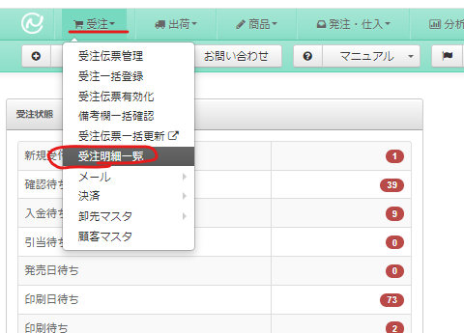

https://main.next-engine.com/Usertop
上記から【受注＞受注明細一覧】に進む。

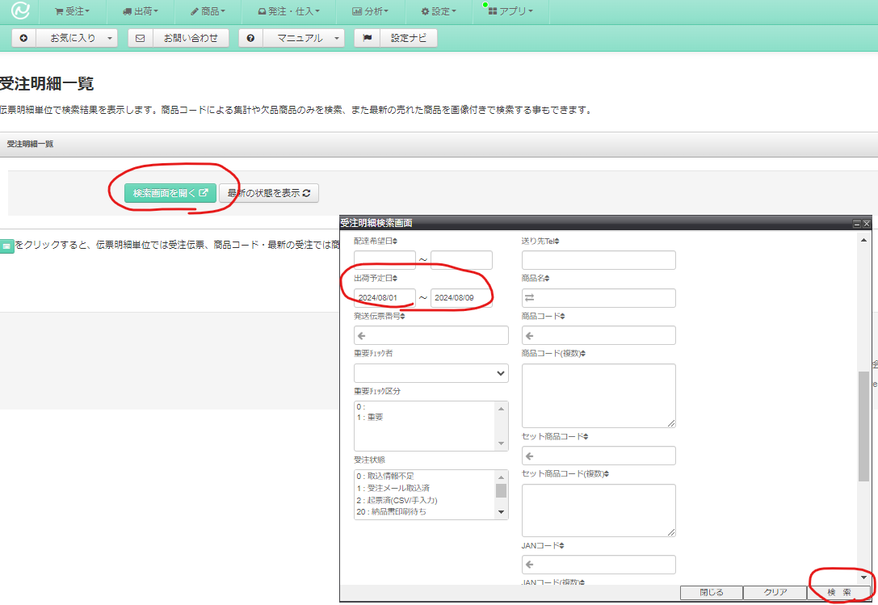

【検索画面を開く＞出荷予定日で期間を指定する＞検索ボタン押下】

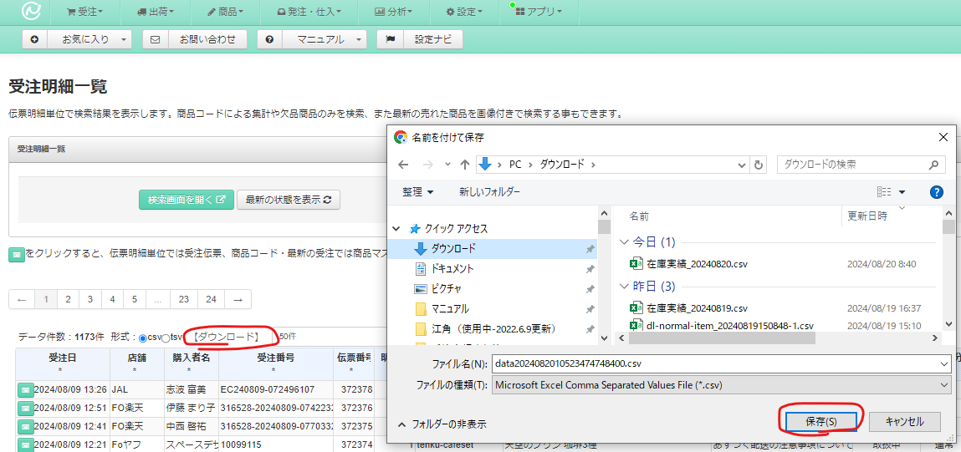

【ダウンロードボタン押下＞保存】

 | 2 | 納品書ダウンロード操作を行います。
 |  | ダウンロードするを選択。
 |  | CSVを選択
保存
読込
 |  |  |  |  |  |  | 自動同期 | 2024-08-16 08:59:30
 |  |  |  |  |  |  | 印刷から外れます
 |  | システム設定 |  |  |  |  | NO | 商品名 | ストック | ストック前１ | ストック前２
Aのみ
 |  |  |  |  |  |  | 1 | cc-set 41 | 26 | 26 | 26
 |  |  |  |  | 比率設定 | 印刷枚数 | 2 | cc-set 42 | 18 | 18 | 18
Bのみ
 |  |  |  | printerA | 1 | 25 | 3 | cc-set 54 | 7 | 7 | 7
おすすめ
 |  |  |  | printerB | 0 | 15 | 4 | cc-set 56 | 11 | 11 | 11
 |  |  |  |  |  |  | 5 | cc-set 57 | 6 | 6 | 6
 |  |  |  |  |  |  | 6 | cc-set 67 | 0 | 0 | 0
 |  | 印刷倍率を指定してください（AとBの和は必ず1に） |  |  |  |  | 7 | cc-set 78 | 8 | 8 | 8
 |  | 直接入力の場合、Aの比率のみ変更してください |  |  |  |  | 8 | cc-set 79 | 10 | 10 | 10
 |  | HOMEシートの機能が影響を受けます |  |  |  |  | 9 | cc-set 99 | 20 | 20 | 20
 |  |  |  |  |  |  | 10 | cc-set100 | 17 | 17 | 17
 |  | 熨斗の数 | 11 |  |  |  | 11 | cc-set102 | 17 | 17 | 17
 |  |  |  |  |  |  | 12 | cc-set103 | 22 | 22 | 22
 |  |  |  |  |  |  | 13 | cc-set109 | 14 | 14 | 14
 |  |  |  |  |  |  | 14 | cc-set139 | 3 | 3 | 3
 |  |  |  |  |  |  | 15 | cc-set140 | 15 | 15 | 15
 |  |  |  |  |  |  | 16 | cc-set142 | 0 | 0 | 0
 |  |  |  |  |  |  | 17 | cc-set144 | 0 | 0 | 0
 |  |  |  |  |  |  | 18 | cc-set146 | 0 | 0 | 0
 |  |  |  |  |  |  | 19 | cc-set148 | 3 | 3 | 3
 |  |  |  |  |  |  | 20 | cc-set149 | 0 | 0 | 0
 |  |  |  |  |  |  | 21 | cc-set170 | 31 | 31 | 31
 |  |  |  |  |  |  | 22 | cc-set171 | 29 | 29 | 29
 |  |  |  |  |  |  | 23 | cc-set172 | 21 | 21 | 21
 |  |  |  |  |  |  | 24 | cc-set26 | 1 | 1 | 1
 |  |  |  |  |  |  | 25 | cc-set27 | 25 | 27 | 27
 |  |  |  |  |  |  | 26 | cc-set | 0 | 0 | 0
 |  |  |  |  |  |  | 27 | cc-set | 0 | 0 | 0
 |  |  |  |  |  |  | 28 | cc-set | 0 | 0 | 0
 |  |  |  |  |  |  | 29 | cc-set | 0 | 0 | 0
 |  |  |  |  |  |  | 30 | cc-set | 0 | 0 | 0
 |  |  |  |  |  |  | 31 | cc-set | 0 | 0 | 0
 |  |  |  |  |  |  | 32 | cc-set | 0 | 0 | 0
 |  |  |  |  |  |  | 33 | cc-set | 0 | 0 | 0
 |  |  |  |  |  |  | 34 | cc-set | 0 | 0 | 0
 |  |  |  |  |  |  | 35 | cc-set | 0 | 0 | 0
 |  |  |  |  |  |  | 36 | cc-set | 0 | 0 | 0
 |  |  |  |  |  |  | 37 | cc-set | 0 | 0 | 0
 |  |  |  |  |  |  | 38 | cc-set | 0 | 0 | 0
 |  |  |  |  |  |  | 39 | cc-set | 0 | 0 | 0
 |  |  |  |  |  |  | 40 | cc-set | 0 | 0 | 0
 |  |  |  |  |  |  | 41 | cc-set | 0 | 0 | 0
 |  |  |  |  |  |  | 42 | cc-set | 0 | 0 | 0
 |  |  |  |  |  |  | 43 | cc-set | 0 | 0 | 0
 |  |  |  |  |  |  | 44 | cc-set | 0 | 0 | 0
 |  |  |  |  |  |  | 45 | cc-set | 0 | 0 | 0
 |  |  |  |  |  |  | 46 | cc-set | 0 | 0 | 0
 |  |  |  |  |  |  | 47 | cc-set | 0 | 0 | 0
 |  |  |  |  |  |  | 48 | cc-set | 0 | 0 | 0
 |  |  |  |  |  |  | 49 | cc-set | 0 | 0 | 0
 |  |  |  |  |  |  | 50 | cc-set | 0 | 0 | 0
 |  |  |  |  |  |  | 51 | cc-set | 0 | 0 | 0
 |  |  |  |  |  |  | 52 | cc-set | 0 | 0 | 0
 |  |  |  |  |  |  | 53 | cc-set | 0 | 0 | 0
 |  |  |  |  |  |  | 54 | cc-set | 0 | 0 | 0
 |  |  |  |  |  |  | 55 | cc-set | 0 | 0 | 0
 |  |  |  |  |  |  | 56 | cc-set | 0 | 0 | 0
 |  |  |  |  |  |  | 57 | cc-set | 0 | 0 | 0
 |  |  |  |  |  |  | 58 | cc-set | 0 | 0 | 0
 |  |  |  |  |  |  | 59 | cc-set | 0 | 0 | 0
 |  |  |  |  |  |  | 60 | cc-set | 0 | 0 | 0
 |  |  |  |  |  |  | 61 | cc-set | 0 | 0 | 0
 |  |  |  |  |  |  | 62 | cc-set | 0 | 0 | 0
 |  |  |  |  |  |  | 63 | cc-set | 0 | 0 | 0
 |  |  |  |  |  |  | 64 | cc-set | 0 | 0 | 0
 |  |  |  |  |  |  | 65 | cc-set | 0 | 0 | 0
 |  |  |  |  |  |  | 66 | cc-set | 0 | 0 | 0
 |  |  |  |  |  |  | 67 | cc-set | 0 | 0 | 0
 |  |  |  |  |  |  | 68 | cc-set | 0 | 0 | 0
 |  |  |  |  |  |  | 69 | cc-set | 0 | 0 | 0
 |  |  |  |  |  |  | 70 | cc-set | 0 | 0 | 0
 |  |  |  |  |  |  | 71 | cc-set | 0 | 0 | 0
 |  |  |  |  |  |  | 72 | cc-set | 0 | 0 | 0
 |  |  |  |  |  |  | 73 | cc-set | 0 | 0 | 0
 |  |  |  |  |  |  | 74 | cc-set | 0 | 0 | 0
 |  |  |  |  |  |  | 75 | cc-set | 0 | 0 | 0
 |  |  |  |  |  |  | 76 | cc-set | 0 | 0 | 0
 |  |  |  |  |  |  | 77 | cc-set | 0 | 0 | 0
 |  |  |  |  |  |  | 78 | cc-set | 0 | 0 | 0
 |  |  |  |  |  |  | 79 | cc-set | 0 | 0 | 0
 |  |  |  |  |  |  | 80 | cc-set | 0 | 0 | 0
 |  |  |  |  |  |  | 81 | cc-set | 0 | 0 | 0
 |  |  |  |  |  |  | 82 | cc-set | 0 | 0 | 0
 |  |  |  |  |  |  | 83 | cc-set | 0 | 0 | 0
 |  |  |  |  |  |  | 84 | cc-set | 0 | 0 | 0
 |  |  |  |  |  |  | 85 | cc-set | 0 | 0 | 0
 |  |  |  |  |  |  | 86 | cc-set | 0 | 0 | 0
 |  |  |  |  |  |  | 87 | cc-set | 0 | 0 | 0
 |  |  |  |  |  |  | 88 | cc-set | 0 | 0 | 0
 |  |  |  |  |  |  | 89 | cc-set | 0 | 0 | 0
 |  |  |  |  |  |  | 90 | cc-set | 0 | 0 | 0
 |  |  |  |  |  |  | 91 | cc-set | 0 | 0 | 0
 |  |  |  |  |  |  | 92 | cc-set | 0 | 0 | 0
 |  |  |  |  |  |  | 93 | cc-set | 0 | 0 | 0
 |  |  |  |  |  |  | 94 | cc-set | 0 | 0 | 0
 |  |  |  |  |  |  | 95 | cc-set | 0 | 0 | 0
 |  |  |  |  |  |  | 96 | cc-set | 0 | 0 | 0
 |  |  |  |  |  |  | 97 | cc-set | 0 | 0 | 0
 |  |  |  |  |  |  | 98 | cc-set | 0 | 0 | 0
 |  |  |  |  |  |  | 99 | cc-set | 0 | 0 | 0

 | 納品書・指示書を出力する方法
 | 3 | 下の青いボタンを押して、２でダウンロードしたCSVファイルを指定します。
 |  | 出力処理に時間がかかる場合があります。
CSVを選択して
納品書出力
クリックしてください
CSVを選択して
指示書出力
クリックしてください

 |  | (オリジナル写真の場合、\image\JPG もしくは \image\PNG の中にイメージを入れると指示書に反映されます）
 | 4 | 処理が終了すると、シート[納品書出力]とシート[出荷指示書出力]が生成されます。印刷してください。

HOME_製造者用
PSコマンド実行モード
実行ディレクトリ(最後の¥マーク必須)
C:\Users\focetta\株式会社ドリームエクスチェンジ\

 | 印刷待ちCSVのダウンロード方法（共通）

 | 納品書と指示書作成方法(エクセルオープン時にマクロコンテンツを有効にしてください)
 | 1 | ネクストエンジンより印刷待ち受注のCSVをダウンロード
 |  | https://ne01.next-engine.com/Userjyuchu/index?search_condi=17

https://main.next-engine.com/Usertop
上記から【受注＞受注明細一覧】に進む。

【検索画面を開く＞出荷予定日で期間を指定する＞検索ボタン押下】

【ダウンロードボタン押下＞保存】

 | 2 | 納品書ダウンロード操作を行います。
 |  | ダウンロードするを選択。
 |  | CSVを選択
保存
読込
 |  |  |  |  |  |  | 自動同期 | 2024-08-16 08:59:30
 |  |  |  |  |  |  | 印刷から外れます
 |  | システム設定 |  |  |  |  | NO | 商品名 | ストック | ストック前１ | ストック前２
Aのみ
 |  |  |  |  |  |  | 1 | cc-set 41 | 26 | 26 | 26
 |  |  |  |  | 比率設定 | 印刷枚数 | 2 | cc-set 42 | 18 | 18 | 18
Bのみ
 |  |  |  | printerA | 1 | 25 | 3 | cc-set 54 | 7 | 7 | 7
おすすめ
 |  |  |  | printerB | 0 | 15 | 4 | cc-set 56 | 11 | 11 | 11
 |  |  |  |  |  |  | 5 | cc-set 57 | 6 | 6 | 6
 |  |  |  |  |  |  | 6 | cc-set 67 | 0 | 0 | 0
 |  | 印刷倍率を指定してください（AとBの和は必ず1に） |  |  |  |  | 7 | cc-set 78 | 8 | 8 | 8
 |  | 直接入力の場合、Aの比率のみ変更してください |  |  |  |  | 8 | cc-set 79 | 10 | 10 | 10
 |  | HOMEシートの機能が影響を受けます |  |  |  |  | 9 | cc-set 99 | 20 | 20 | 20
 |  |  |  |  |  |  | 10 | cc-set100 | 17 | 17 | 17
 |  | 熨斗の数 | 11 |  |  |  | 11 | cc-set102 | 17 | 17 | 17
 |  |  |  |  |  |  | 12 | cc-set103 | 22 | 22 | 22
 |  |  |  |  |  |  | 13 | cc-set109 | 14 | 14 | 14
 |  |  |  |  |  |  | 14 | cc-set139 | 3 | 3 | 3
 |  |  |  |  |  |  | 15 | cc-set140 | 15 | 15 | 15
 |  |  |  |  |  |  | 16 | cc-set142 | 0 | 0 | 0
 |  |  |  |  |  |  | 17 | cc-set144 | 0 | 0 | 0
 |  |  |  |  |  |  | 18 | cc-set146 | 0 | 0 | 0
 |  |  |  |  |  |  | 19 | cc-set148 | 3 | 3 | 3
 |  |  |  |  |  |  | 20 | cc-set149 | 0 | 0 | 0
 |  |  |  |  |  |  | 21 | cc-set170 | 31 | 31 | 31
 |  |  |  |  |  |  | 22 | cc-set171 | 29 | 29 | 29
 |  |  |  |  |  |  | 23 | cc-set172 | 21 | 21 | 21
 |  |  |  |  |  |  | 24 | cc-set26 | 1 | 1 | 1
 |  |  |  |  |  |  | 25 | cc-set27 | 25 | 27 | 27
 |  |  |  |  |  |  | 26 | cc-set | 0 | 0 | 0
 |  |  |  |  |  |  | 27 | cc-set | 0 | 0 | 0
 |  |  |  |  |  |  | 28 | cc-set | 0 | 0 | 0
 |  |  |  |  |  |  | 29 | cc-set | 0 | 0 | 0
 |  |  |  |  |  |  | 30 | cc-set | 0 | 0 | 0
 |  |  |  |  |  |  | 31 | cc-set | 0 | 0 | 0
 |  |  |  |  |  |  | 32 | cc-set | 0 | 0 | 0
 |  |  |  |  |  |  | 33 | cc-set | 0 | 0 | 0
 |  |  |  |  |  |  | 34 | cc-set | 0 | 0 | 0
 |  |  |  |  |  |  | 35 | cc-set | 0 | 0 | 0
 |  |  |  |  |  |  | 36 | cc-set | 0 | 0 | 0
 |  |  |  |  |  |  | 37 | cc-set | 0 | 0 | 0
 |  |  |  |  |  |  | 38 | cc-set | 0 | 0 | 0
 |  |  |  |  |  |  | 39 | cc-set | 0 | 0 | 0
 |  |  |  |  |  |  | 40 | cc-set | 0 | 0 | 0
 |  |  |  |  |  |  | 41 | cc-set | 0 | 0 | 0
 |  |  |  |  |  |  | 42 | cc-set | 0 | 0 | 0
 |  |  |  |  |  |  | 43 | cc-set | 0 | 0 | 0
 |  |  |  |  |  |  | 44 | cc-set | 0 | 0 | 0
 |  |  |  |  |  |  | 45 | cc-set | 0 | 0 | 0
 |  |  |  |  |  |  | 46 | cc-set | 0 | 0 | 0
 |  |  |  |  |  |  | 47 | cc-set | 0 | 0 | 0
 |  |  |  |  |  |  | 48 | cc-set | 0 | 0 | 0
 |  |  |  |  |  |  | 49 | cc-set | 0 | 0 | 0
 |  |  |  |  |  |  | 50 | cc-set | 0 | 0 | 0
 |  |  |  |  |  |  | 51 | cc-set | 0 | 0 | 0
 |  |  |  |  |  |  | 52 | cc-set | 0 | 0 | 0
 |  |  |  |  |  |  | 53 | cc-set | 0 | 0 | 0
 |  |  |  |  |  |  | 54 | cc-set | 0 | 0 | 0
 |  |  |  |  |  |  | 55 | cc-set | 0 | 0 | 0
 |  |  |  |  |  |  | 56 | cc-set | 0 | 0 | 0
 |  |  |  |  |  |  | 57 | cc-set | 0 | 0 | 0
 |  |  |  |  |  |  | 58 | cc-set | 0 | 0 | 0
 |  |  |  |  |  |  | 59 | cc-set | 0 | 0 | 0
 |  |  |  |  |  |  | 60 | cc-set | 0 | 0 | 0
 |  |  |  |  |  |  | 61 | cc-set | 0 | 0 | 0
 |  |  |  |  |  |  | 62 | cc-set | 0 | 0 | 0
 |  |  |  |  |  |  | 63 | cc-set | 0 | 0 | 0
 |  |  |  |  |  |  | 64 | cc-set | 0 | 0 | 0
 |  |  |  |  |  |  | 65 | cc-set | 0 | 0 | 0
 |  |  |  |  |  |  | 66 | cc-set | 0 | 0 | 0
 |  |  |  |  |  |  | 67 | cc-set | 0 | 0 | 0
 |  |  |  |  |  |  | 68 | cc-set | 0 | 0 | 0
 |  |  |  |  |  |  | 69 | cc-set | 0 | 0 | 0
 |  |  |  |  |  |  | 70 | cc-set | 0 | 0 | 0
 |  |  |  |  |  |  | 71 | cc-set | 0 | 0 | 0
 |  |  |  |  |  |  | 72 | cc-set | 0 | 0 | 0
 |  |  |  |  |  |  | 73 | cc-set | 0 | 0 | 0
 |  |  |  |  |  |  | 74 | cc-set | 0 | 0 | 0
 |  |  |  |  |  |  | 75 | cc-set | 0 | 0 | 0
 |  |  |  |  |  |  | 76 | cc-set | 0 | 0 | 0
 |  |  |  |  |  |  | 77 | cc-set | 0 | 0 | 0
 |  |  |  |  |  |  | 78 | cc-set | 0 | 0 | 0
 |  |  |  |  |  |  | 79 | cc-set | 0 | 0 | 0
 |  |  |  |  |  |  | 80 | cc-set | 0 | 0 | 0
 |  |  |  |  |  |  | 81 | cc-set | 0 | 0 | 0
 |  |  |  |  |  |  | 82 | cc-set | 0 | 0 | 0
 |  |  |  |  |  |  | 83 | cc-set | 0 | 0 | 0
 |  |  |  |  |  |  | 84 | cc-set | 0 | 0 | 0
 |  |  |  |  |  |  | 85 | cc-set | 0 | 0 | 0
 |  |  |  |  |  |  | 86 | cc-set | 0 | 0 | 0
 |  |  |  |  |  |  | 87 | cc-set | 0 | 0 | 0
 |  |  |  |  |  |  | 88 | cc-set | 0 | 0 | 0
 |  |  |  |  |  |  | 89 | cc-set | 0 | 0 | 0
 |  |  |  |  |  |  | 90 | cc-set | 0 | 0 | 0
 |  |  |  |  |  |  | 91 | cc-set | 0 | 0 | 0
 |  |  |  |  |  |  | 92 | cc-set | 0 | 0 | 0
 |  |  |  |  |  |  | 93 | cc-set | 0 | 0 | 0
 |  |  |  |  |  |  | 94 | cc-set | 0 | 0 | 0
 |  |  |  |  |  |  | 95 | cc-set | 0 | 0 | 0
 |  |  |  |  |  |  | 96 | cc-set | 0 | 0 | 0
 |  |  |  |  |  |  | 97 | cc-set | 0 | 0 | 0
 |  |  |  |  |  |  | 98 | cc-set | 0 | 0 | 0
 |  |  |  |  |  |  | 99 | cc-set | 0 | 0 | 0

 | 印刷機へのデータを出力する方法
 | 3 | 下の緑のボタンを押して、指示書と同じCSVを選択しましょう。テンプレが作成されます。
 |  | 出力処理に時間がかかる場合があります。
CSVを選択して
印刷用テンプレを出力！
クリックしてください

 |  | マクロディレクトリ\printA もしくはprintB 以下にPSDファイルが出力されます。
 |  |  | (また過去の重複にならないよう、\PrinterAや\PrinterBにある各印刷データは全て削除されます。）
 |  |  | (オリジナルファイルは、対象の形が定まっていないため、出力されません。再印刷から実行してください。）
 | 4 | 出来上がったPSDファイルを対象ディレクトリ内にあるA_print.exe か B_print.exe にドラックして印刷を開始します。

HOME_デザイナー用
PSコマンド実行モード
実行ディレクトリ(最後の¥マーク必須)
C:\Users\focetta\株式会社ドリームエクスチェンジ\

 | メンテナンス方法
 | 新しいクッキーをデータとして追加する場合
 | 1 | マクロディレクトリ内、imageフォルダに対象のjpgファイル（例：cc-123.jpg）を配置。
 |  | マクロディレクトリ内、output/PSDフォルダに対象のpsdファイル（例：cc-123.psd）を配置。

 | 2 | HOMEシートを右クリックして、メニュー再表示をクリック
 |  | 形状リストを表示します。
 |  | シート「形状リスト」に１行追加し、過去データに習い全て入力します。
 |  |  | 画像はA1付近の画像更新で割り当てられます。
 |  | 以上で新たしいデザイン登録は完了します。

 | 3 | 誤操作を防止するために、シート「形状リスト」を右クリックして、非表示をクリックします。

 | 新しいセットをデータとして追加する場合
 | 1 | HOMEシートを右クリックして、メニュー再表示をクリック
 |  | セット内訳を表示します。
 |  | シート「セット内訳」に１行追加し、過去データに習い全て入力します。
 |  |  | 以上で新しいデザイン登録は完了します。

 | 2 | 誤操作を防止するために、シート「セット内訳」を右クリックして、非表示をクリックします。

出力開始テスト用
（開発者以外は操作不要）

通信・印刷エラー
ドロップレットと通信ができない
または
印刷できない場合
アンインストールを行う
２
タスクバーにあるチェーンマークのcreative cloudを立ち上げる |  | ※１，２
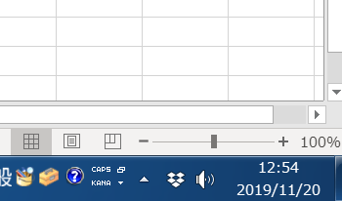
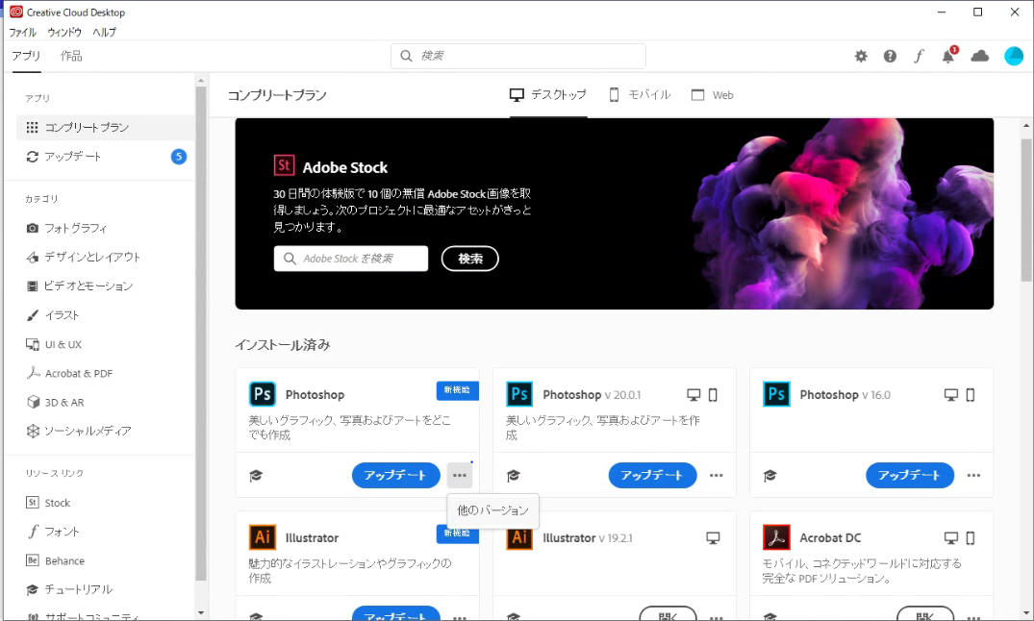

１
３

４

インストール済み欄の PhotoShop の … マークをクリックして 他のバージョンを選択 |  |  |  | ※３，４

最新バージョン・以前のバージョンなどの中で、アンインストールが選択できるアプリを選んでアンインストール※５ |  |  |  |  |  | ※５
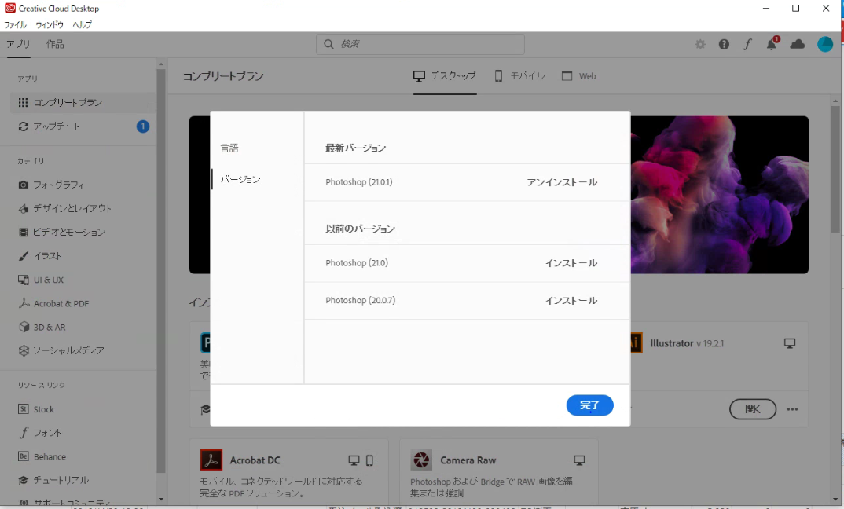

５

ここで超重要
環境設定ファイルや、設定ファイルはどうしますか？と聞かれます。必ず削除してください。（設定ファイルが壊れているため、残すと再インストールしても治りません）
ADOBI製品のバージョンアップにより質問の内容がそれぞれです。

インストール作業
タスクバーにあるチェーンマークのcreative cloudを立ち上げる |  | ※１，２
全てのアプリから最新のPHOTOSHOPをインストール
以前の設定ファイルを読み込むか聞かれる場合、設定ファイルが削除できていませんので、「アンインストールで完全にクリーンなPHOTOSHOPでインストール」をしてください。
ここで超重要
別のアプリケーションウインドウは全て閉じてください。インストールは20分程度で終わるはずですが、全然進行が進まない場合、PCを再起動してからもう一度インストール作業を行ってください。

インストールが終わったら、PHOTOSHOPを立ち上げて、
新規作成で空のファイルを作成します。 | ※６，７
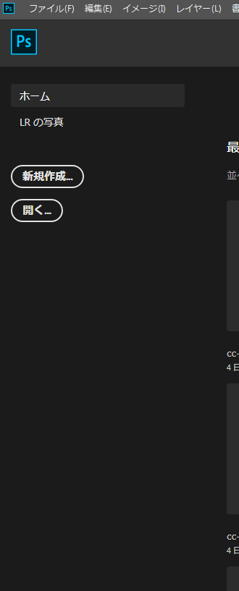
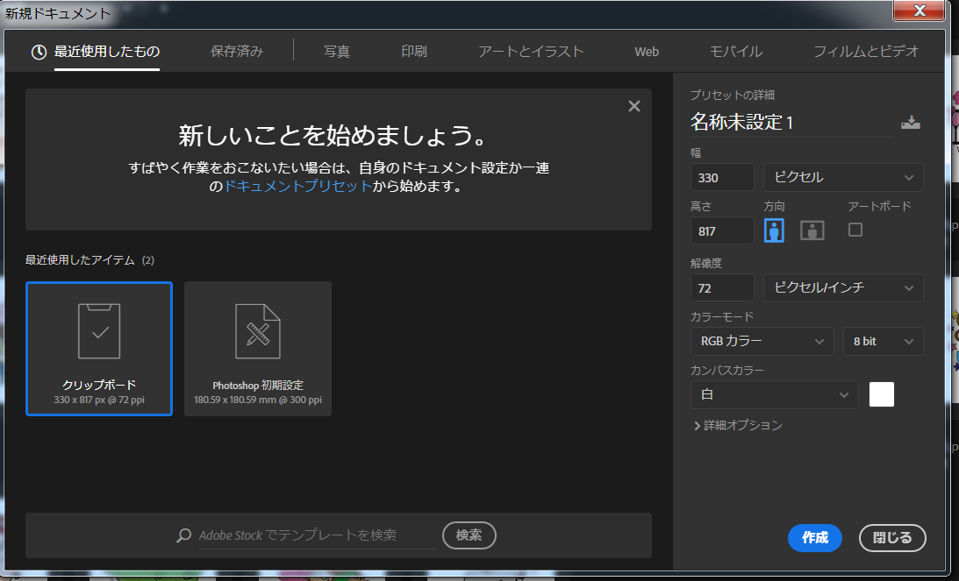

６

７

８
新規ファイルが作成できたらメニューバーの「ウインドウ」をクリック、開いたメニューの中の「アクション」をクリックします。 |  |  |  |  | ※８

小さなウインドウ（アクションウインドウ）が開いたら |  | ※９
そのウインドウの右上にあるハンバーガーメニューをクリックして、 |  |  | ※１０
表示されるメニューの「アクションを読み込み」を選択します。
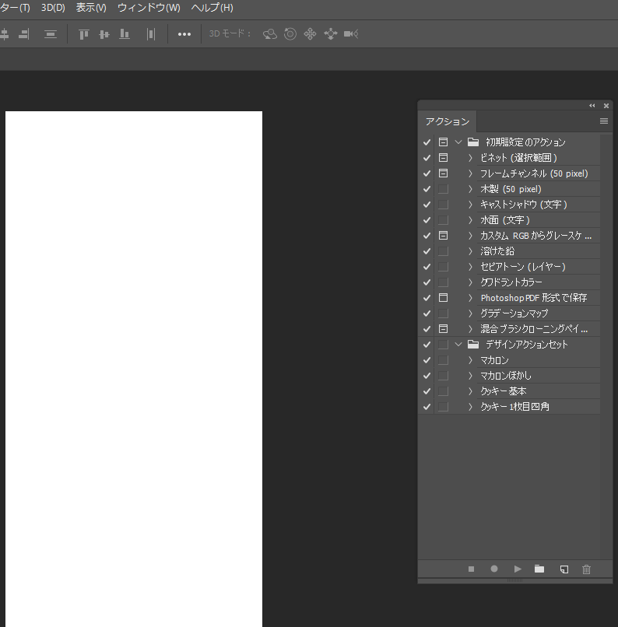

９

10

読み込みファイルは
株式会社ドリームエクスチェンジ\focettaマクロ - ドキュメント\image\マニュアル等\共通[日付が最新のやつ].atnを選択して読み込む
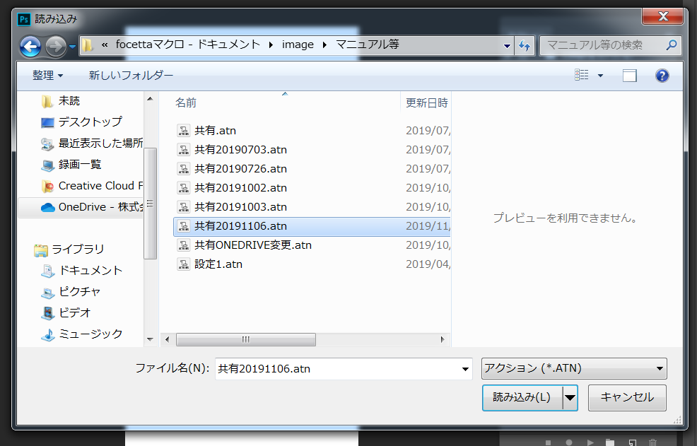

インストール完了です。

